Desarrollo Economico
 |  |  |  | "2025. Bicentenario de la vida municipal en el Estado de México"

 | IDENTIFICACION OFICIAL
 |  | Direccion de Desarrollo Economico

ACTUARIO/VERIFICADOR |  |  | NOTIFICADOR

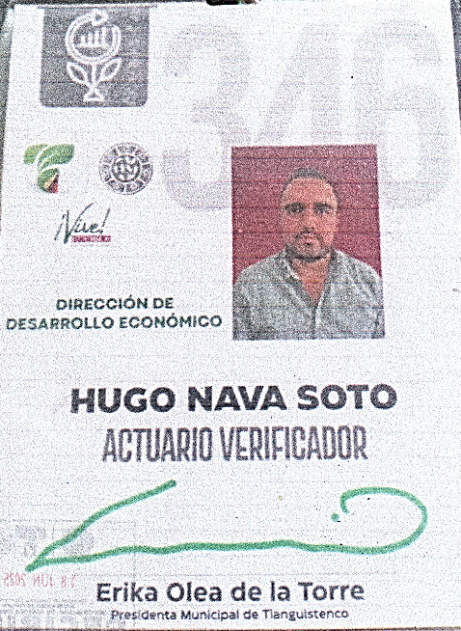
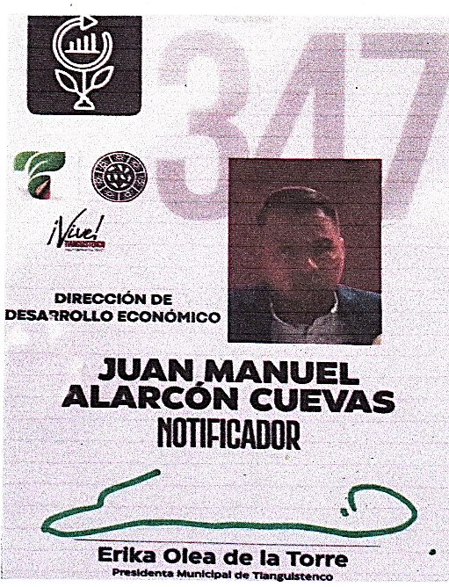

VERIFICADOR/ NOTIFICADOR

ACTUARIO/VERIFICADOR |  |  |  | ACTUARIO/VERIFICADOR

 |  |  | Ayuntamiento Constitucional de Tianguistenco, México, 2025-2027
 |  |  | Plaza Libertad 1, Col. Centro, C.P. 52600. Santiago Tianguistenco, Estado de México.
 |  |  | T. 713 135 2151

Gobierno Municipal
 |  |  |  | "2025. Bicentenario de la vida municipal en el Estado de México"

 | IDENTIFICACION OFICIAL
 |  | Direccion de Gobierno Municipal

INSPECTOR |  |  |  | INSPECTOR

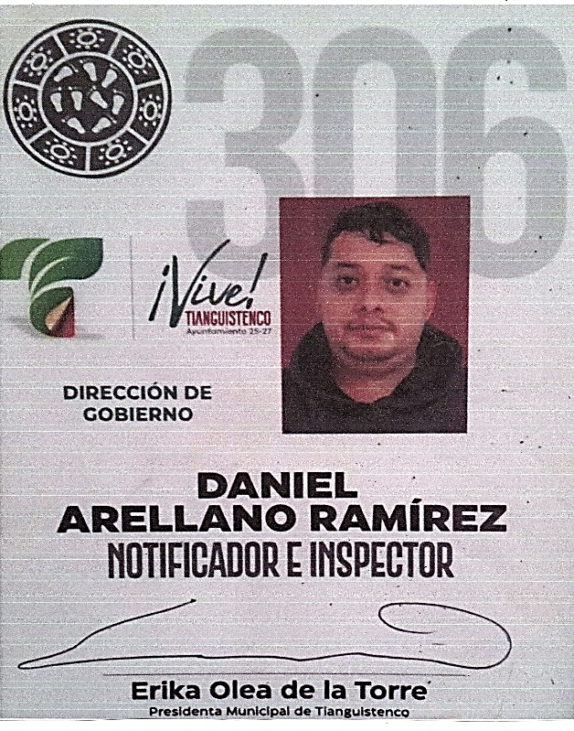

 |  |  | Ayuntamiento Constitucional de Tianguistenco, México, 2025-2027
 |  |  | Plaza Libertad 1, Col. Centro, C.P. 52600. Santiago Tianguistenco, Estado de México.
 |  |  | T. 713 135 2151

